Einstellungen Berechnen
Schubladen Verleimfräser HW (HM)

ENT S8x32 Z2 D25,4/19x12,7x3,97mm

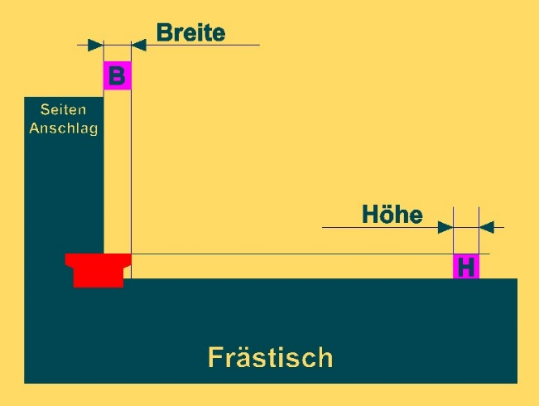
 |  | H | = | 9.54 mm

 | 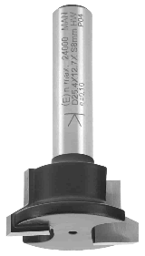 | D1 | = | 25.4 mm

 |  | D2 | = | 19.0 mm

 |  | B |  | ( D1 - D2) |  | T
 |  |  | = |  | +
 |  |  |  | 4 |  | 2
....
Achtung !

Materialstärke [ T ] | Breite
[ in mm ] | [ in mm ]

15 | 9.1

18 | 10.6

20 | 11.6 | Nicht alle Materialstärken sind sinnvoll!

22 | 12.6 | Es muß genug Material zum Verleimen stehen bleiben!

24 | 13.6 | Hier bitte die eigene Materialstärk [ T ] eingeben:

Materialstärke [ T ] | 20.5 mm | B | = | 11.9 mm
[ in mm ]

